클래스 설계서
클래스 설계서
시스템명 | JADo |  |  |  | 작성자 | 김지민
단계명 | 설계 |  |  |  | 작성일자 | 2016.04.05 |  | 버전 | V1.0

패키지 다이어그램 (Package Diagram)
패키지 ID |  | 패키지 명 |  |  |  |  | 클래스 ID
Pack-VO |  | jado.VO |  |  |  |  | VO
Pack-Action |  | jado.Action |  |  |  |  | Action
Pack-DAO |  | jado.DAO |  |  |  |  | DAO

클래스 다이어그램 (Class Diagram)
설계 클래스 ID |  | 설계 클래스명 |  |  |  |  | 관련 유스케이스 ID
J-User |  | User |  |  |  |  | USD-02
J-Project |  | Project |  |  |  |  | USD-01
J-Theme |  | Theme |  |  |  |  | USD-01
J-Chat |  | Chat |  |  |  |  | USD-01
J-Gantchart |  | Gantchart |  |  |  |  | USD-01
J-Vote |  | Vote |  |  |  |  | USD-01
J-Storage |  | Storage |  |  |  |  | USD-02
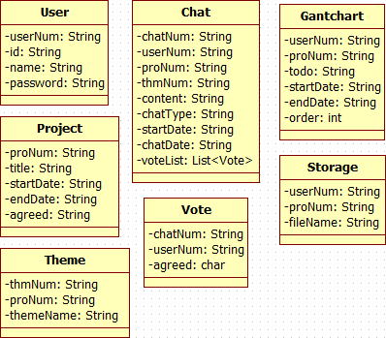

클래스 다이어그램 (Class Diagram)
설계 클래스 ID |  | 설계 클래스명 |  |  |  |  | 관련 유스케이스 ID
J-User-Action |  | UserAction |  |  |  |  | USD-02
J-User-DAO |  |  |  | UserDAO |  |  | USD-02
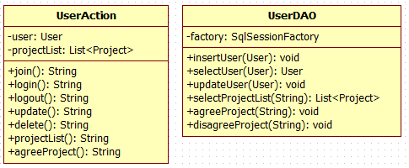

클래스 다이어그램 (Class Diagram)
설계 클래스 ID |  | 설계 클래스명 |  |  |  |  | 관련 유스케이스 ID
J-Project-Action |  | ProjectAction |  |  |  |  | USD-01
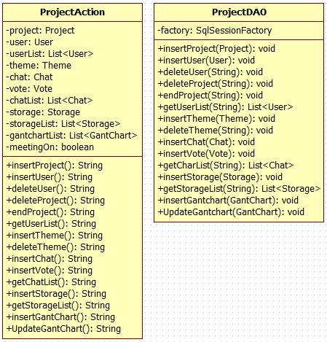
J-Project-DAO |  | ProjectDAO |  |  |  |  | USD-01

패키지 명세서
패키지 ID |  |  | Description
Pack-VO |  |  | VO패키지
Pack-Action |  |  | Action패키지
Pack-DAO |  |  | DAO패키지

클래스 명세서
클래스 ID |  |  | Description
J-User |  |  | 사용자정보 관련된 클래스
J-Project |  |  | 프로젝트정보 관련된 클래스
J-Theme |  |  | 회의 주제와 관련된 클래스
J-Chat |  |  | 채팅정보 관련된 클래스
J-Gantchart |  |  | 공정도와 관련된 클래스
J-Vote |  |  | 결론 투표 관련된 클래스
J-User-Action |  |  | 회원일반 기능과 관련된 Action클래스
J-User-DAO |  |  | 회원일반 기능과 관련된 DAO클래스
J-Project-Action |  |  | 프로젝트 기능과 관련된 Action클래스
J-Project-DAO |  |  | 프로젝트 기능과 관련된 DAO클래스

